- A -
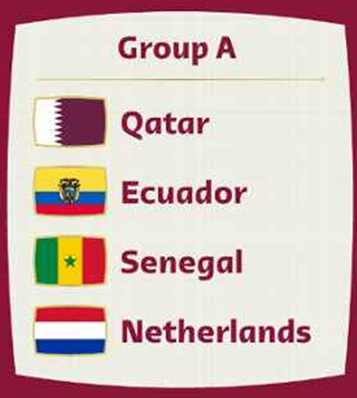

PROGRAMA DE PARTIDOS |  |  |  |  |  |  |  |  |  |  |  |  | Puntos |  |  |  | GRUPO A
 |  |  |  |  |  | día |  | hora |  | obs |  |  | Marcador | Vencedor | Empate
Qatar | 3 | - | 9 | Ecuador |  | 2022-11-20 |  | 11:00:00 |  |  |  |  | 0 | 0 | 0
Senegal | 10 | - | 1 | Netherlands |  | 2022-11-21 |  | 5:00:00 |  |  |  |  | 0 | 0 | 0 |  |  | Qatar
Qatar | 9 | - | 1 | Senegal |  | 2022-11-25 |  | 8:00:00 |  |  |  |  | 0 | 0 | 0
Netherlands | 1 | - | 10 | Ecuador |  | 2022-11-25 |  | 11:00:00 |  |  |  |  | 0 | 0 | 0 |  |  | Ecuador
Ecuador | 10 | - | 1 | Senegal |  | 2022-11-29 |  | 10:00:00 |  |  |  |  | 0 | 0 | 0
Netherlands | 0 | - | 6 | Qatar |  | 2022-11-29 |  | 10:00:00 |  |  |  |  | 0 | 0 | 0 |  |  | Senegal

 |  |  |  |  |  |  |  |  |  |  |  |  |  |  |  |  |  | Netherlands

 |  |  |  |  | POSICIONES |  |  |  |  |  |  |  |  | Puntos
 |  |  |  |  |  | J | G | E | P | GF | GC | DIF | PTS |  | Clasificacion
 |  |  |  | avanza a octavos de final Ø | Ecuador | 3 | 3 | 0 | 0 | 29 | 5 | 24 | 9 |  | 0
 |  |  |  | avanza a octavos de final Ø | Qatar | 3 | 2 | 0 | 1 | 18 | 10 | 8 | 6 |  | 0
 |  |  |  |  | Senegal | 3 | 1 | 0 | 2 | 12 | 20 | -8 | 3
 |  |  |  |  | Netherlands | 3 | 0 | 0 | 3 | 2 | 26 | -24 | 0

 |  |  |  |  |  |  |  |  |  |  |  |  |  | Total Puntos |  | 0

 |  |  |  |  |  |  |  |  |  |  |  |  |  |  |  |  | fecha y hora actual: | 2022-11-12 | 2022-11-12 09:30:30

- B -
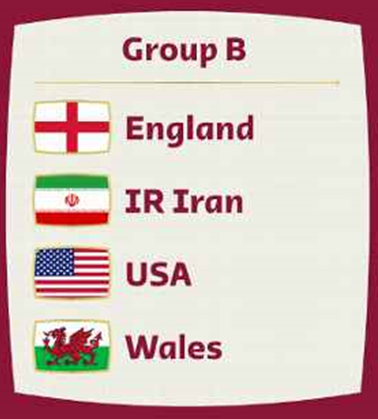

PROGRAMA DE PARTIDOS |  |  |  |  |  |  |  |  |  |  |  |  | Puntos |  |  |  | GRUPO B
 |  |  |  |  |  | día |  | hora |  | obs |  |  | Marcador | Vencedor | Empate
Inglaterra | 1 | - | 3 | Iran |  | 2022-11-21 |  | 8:00:00 |  |  |  |  | 0 | 0 | 0
USA | 9 | - | 6 | Gales |  | 2022-11-21 |  | 14:00:00 |  |  |  |  | 0 | 0 | 0 |  |  | Inglaterra
Gales | 4 | - | 2 | Iran |  | 2022-11-25 |  | 5:00:00 |  |  |  |  | 0 | 0 | 0
Inglaterra | 8 | - | 6 | USA |  | 2022-11-25 |  | 14:00:00 |  |  |  |  | 0 | 0 | 0 |  |  | Iran
Iran | 0 | - | 7 | USA |  | 2022-11-29 |  | 14:00:00 |  |  |  |  | 0 | 0 | 0
Gales | 10 | - | 9 | Inglaterra |  | 2022-11-29 |  | 14:00:00 |  |  |  |  | 0 | 0 | 0 |  |  | USA

 |  |  |  |  |  |  |  |  |  |  |  |  |  |  |  |  |  | Gales

 |  |  |  |  | POSICIONES |  |  |  |  |  |  |  |  | Puntos
 |  |  |  |  |  | J | G | E | P | GF | GC | DIF | PTS |  | Clasificacion
 |  |  |  | avanza a octavos de final Ø | USA | 3 | 2 | 0 | 1 | 22 | 14 | 8 | 6 |  | 0
 |  |  |  | avanza a octavos de final Ø | Gales | 3 | 2 | 0 | 1 | 20 | 20 | 0 | 6 |  | 0
 |  |  |  |  | Inglaterra | 3 | 1 | 0 | 2 | 18 | 19 | -1 | 3
 |  |  |  |  | Iran | 3 | 1 | 0 | 2 | 5 | 12 | -7 | 3

 |  |  |  |  |  |  |  |  |  |  |  |  |  | Total Puntos |  | 0

 |  |  |  |  |  |  |  |  |  |  |  |  |  |  |  |  | fecha y hora actual: | 2022-11-12 | 2022-11-12 09:30:30

- C -
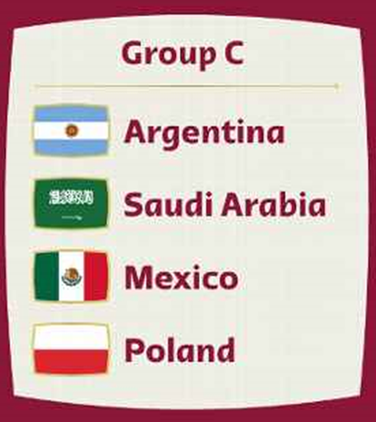

PROGRAMA DE PARTIDOS |  |  |  |  |  |  |  |  |  |  |  |  | Puntos
 |  |  |  |  |  | día |  | hora |  | obs |  |  | Marcador | Vencedor | Empate |  | GRUPO C
Argentina | 4 | - | 10 | Arabia Saudi |  | 2022-11-22 |  | 5:00:00 |  |  |  |  | 0 | 0 | 0
Mexico | 0 | - | 7 | Polonia |  | 2022-11-22 |  | 11:00:00 |  |  |  |  | 0 | 0 | 0
Polonia | 8 | - | 3 | Arabia Saudi |  | 2022-11-26 |  | 8:00:00 |  |  |  |  | 0 | 0 | 0 |  |  | Argentina
Argentina | 10 | - | 1 | Mexico |  | 2022-11-26 |  | 14:00:00 |  |  |  |  | 0 | 0 | 0
Polonia | 5 | - | 5 | Argentina |  | 2022-11-30 |  | 14:00:00 |  |  |  |  | 0 | 0 | 0 |  |  | Arabia Saudi
Arabia Saudi | 2 | - | 3 | Mexico |  | 2022-11-30 |  | 14:00:00 |  |  |  |  | 0 | 0 | 0
 |  |  |  |  |  |  |  |  |  |  |  |  |  |  |  |  |  | Mexico

 |  |  |  |  |  |  |  |  |  |  |  |  |  |  |  |  |  | Polonia
 |  |  |  |  | POSICIONES |  |  |  |  |  |  |  |  | Puntos
 |  |  |  |  |  | J | G | E | P | GF | GC | DIF | PTS |  | Clasificacion
 |  |  |  | avanza a octavos de final Ø | Polonia | 3 | 2 | 1 | 0 | 20 | 8 | 12 | 7 |  | 0
 |  |  |  | avanza a octavos de final Ø | Argentina | 3 | 1 | 1 | 1 | 19 | 16 | 3 | 4 |  | 0
 |  |  |  |  | Arabia Saudi | 3 | 1 | 0 | 2 | 15 | 15 | 0 | 3
 |  |  |  |  | Mexico | 3 | 1 | 0 | 2 | 4 | 19 | -15 | 3

 |  |  |  |  |  |  |  |  |  |  |  |  |  | Total Puntos |  | 0

 |  |  |  |  |  |  |  |  |  |  |  |  |  |  |  |  | fecha y hora actual: | 2022-11-12 | 2022-11-12 09:30:30

- D -
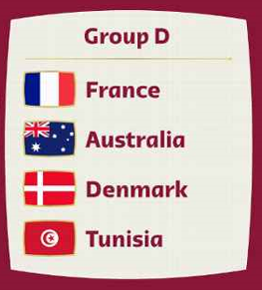

PROGRAMA DE PARTIDOS |  |  |  |  |  |  |  |  |  |  |  |  | Puntos
 |  |  |  |  |  | día |  | hora |  | obs |  |  | Marcador | Vencedor | Empate |  | GRUPO D
Francia | 7 | - | 0 | Australia |  | 2022-11-22 |  | 14:00:00 |  |  |  |  | 0 | 0 | 0
Dinamarca | 9 | - | 4 | Tunez |  | 2022-11-22 |  | 8:00:00 |  |  |  |  | 0 | 0 | 0
Francia | 3 | - | 4 | Dinamarca |  | 2022-11-26 |  | 11:00:00 |  |  |  |  | 0 | 0 | 0 |  |  | Francia
Tunez | 2 | - | 7 | Australia |  | 2022-11-26 |  | 5:00:00 |  |  |  |  | 0 | 0 | 0
Tunez | 9 | - | 7 | Francia |  | 2022-11-30 |  | 10:00:00 |  |  |  |  | 0 | 0 | 0 |  |  | Australia
Australia | 9 | - | 8 | Dinamarca |  | 2022-11-30 |  | 10:00:00 |  |  |  |  | 0 | 0 | 0
 |  |  |  |  |  |  |  |  |  |  |  |  |  |  |  |  |  | Dinamarca

 |  |  |  |  |  |  |  |  |  |  |  |  |  |  |  |  |  | Tunez
 |  |  |  |  | POSICIONES |  |  |  |  |  |  |  |  | Puntos
 |  |  |  |  |  | J | G | E | P | GF | GC | DIF | PTS |  | Clasificacion
 |  |  |  | avanza a octavos de final Ø | Dinamarca | 3 | 2 | 0 | 1 | 21 | 16 | 5 | 6 |  | 0
 |  |  |  | avanza a octavos de final Ø | Australia | 3 | 2 | 0 | 1 | 16 | 17 | -1 | 6 |  | 0
 |  |  |  |  | Francia | 3 | 1 | 0 | 2 | 17 | 13 | 4 | 3
 |  |  |  |  | Tunez | 3 | 1 | 0 | 2 | 15 | 23 | -8 | 3

 |  |  |  |  |  |  |  |  |  |  |  |  |  | Total Puntos |  | 0

 |  |  |  |  |  |  |  |  |  |  |  |  |  |  |  |  | fecha y hora actual: | 2022-11-12 | 2022-11-12 09:30:30

- E -
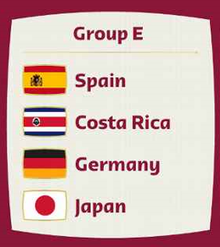

PROGRAMA DE PARTIDOS |  |  |  |  |  |  |  |  |  |  |  |  | Puntos |  |  |  | GRUPO E
 |  |  |  |  |  | día |  | hora |  | obs |  |  | Marcador | Vencedor | Empate
España | 1 | - | 5 | Costa Rica |  | 2022-11-23 |  | 11:00:00 |  |  |  |  | 0 | 0 | 0
Alemania | 5 | - | 3 | Japon |  | 2022-11-23 |  | 8:00:00 |  |  |  |  | 0 | 0 | 0 |  |  | España
España | 5 | - | 7 | Alemania |  | 2022-11-27 |  | 14:00:00 |  |  |  |  | 0 | 0 | 0
Japon | 10 | - | 0 | Costa Rica |  | 2022-11-27 |  | 5:00:00 |  |  |  |  | 0 | 0 | 0 |  |  | Costa Rica
Costa Rica | 5 | - | 2 | Alemania |  | 2022-12-01 |  | 14:00:00 |  |  |  |  | 0 | 0 | 0
Japon | 8 | - | 8 | España |  | 2022-12-01 |  | 14:00:00 |  |  |  |  | 0 | 0 | 0 |  |  | Alemania

 |  |  |  |  |  |  |  |  |  |  |  |  |  |  |  |  |  | Japon

 |  |  |  |  | POSICIONES |  |  |  |  |  |  |  |  | Puntos
 |  |  |  |  |  | J | G | E | P | GF | GC | DIF | PTS |  | Clasificacion
 |  |  |  | avanza a octavos de final Ø | Alemania | 3 | 2 | 0 | 1 | 14 | 13 | 1 | 6 |  | 0
 |  |  |  | avanza a octavos de final Ø | Costa Rica | 3 | 2 | 0 | 1 | 10 | 13 | -3 | 6 |  | 0
 |  |  |  |  | Japon | 3 | 1 | 1 | 1 | 21 | 13 | 8 | 4
 |  |  |  |  | España | 3 | 0 | 1 | 2 | 14 | 20 | -6 | 1

 |  |  |  |  |  |  |  |  |  |  |  |  |  | Total Puntos |  | 0

 |  |  |  |  |  |  |  |  |  |  |  |  |  |  |  |  | fecha y hora actual: | 2022-11-12 | 2022-11-12 09:30:30

- F -
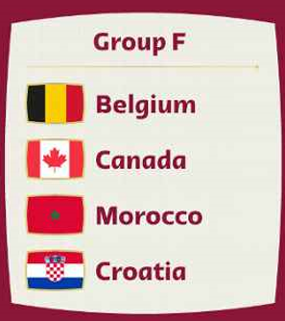

PROGRAMA DE PARTIDOS |  |  |  |  |  |  |  |  |  |  |  |  | Puntos |  |  |  | GRUPO F
 |  |  |  |  |  | día |  | hora |  | obs |  |  | Marcador | Vencedor | Empate
Belgica | 5 | - | 10 | Canada |  | 2022-11-23 |  | 14:00:00 |  |  |  |  | 0 | 0 | 0
Marruecos | 3 | - | 9 | Croacia |  | 2022-11-23 |  | 5:00:00 |  |  |  |  | 0 | 0 | 0 |  |  | Belgica
Croacia | 6 | - | 7 | Canada |  | 2022-11-27 |  | 11:00:00 |  |  |  |  | 0 | 0 | 0
Belgica | 3 | - | 2 | Marruecos |  | 2022-11-27 |  | 8:00:00 |  |  |  |  | 0 | 0 | 0 |  |  | Canada
Croacia | 2 | - | 8 | Belgica |  | 2022-12-01 |  | 10:00:00 |  |  |  |  | 0 | 0 | 0
Canada | 2 | - | 4 | Marruecos |  | 2022-12-01 |  | 10:00:00 |  |  |  |  | 0 | 0 | 0 |  |  | Marruecos

 |  |  |  |  |  |  |  |  |  |  |  |  |  |  |  |  |  | Croacia

 |  |  |  |  | POSICIONES |  |  |  |  |  |  |  |  | Puntos
 |  |  |  |  |  | J | G | E | P | GF | GC | DIF | PTS |  | Clasificacion
 |  |  |  | avanza a octavos de final Ø | Canada | 3 | 2 | 0 | 1 | 19 | 15 | 4 | 6 |  | 0
 |  |  |  | avanza a octavos de final Ø | Belgica | 3 | 2 | 0 | 1 | 16 | 14 | 2 | 6 |  | 0
 |  |  |  |  | Croacia | 3 | 1 | 0 | 2 | 17 | 18 | -1 | 3
 |  |  |  |  | Marruecos | 3 | 1 | 0 | 2 | 9 | 14 | -5 | 3

 |  |  |  |  |  |  |  |  |  |  |  |  |  | Total Puntos |  | 0

 |  |  |  |  |  |  |  |  |  |  |  |  |  |  |  |  | fecha y hora actual: | 2022-11-12 | 2022-11-12 09:30:30

- G -
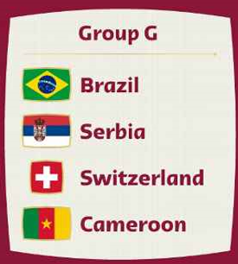

PROGRAMA DE PARTIDOS |  |  |  |  |  |  |  |  |  |  |  |  | Puntos |  |  |  | GRUPO G
 |  |  |  |  |  | día |  | hora |  | obs |  |  | Marcador | Vencedor | Empate
Suiza | 7 | - | 6 | Camerun |  | 2022-11-24 |  | 5:00:00 |  |  |  |  | 0 | 0 | 0
Brasil | 4 | - | 6 | Serbia |  | 2022-11-24 |  | 14:00:00 |  |  |  |  | 0 | 0 | 0 |  |  | Brasil
Brasil | 5 | - | 9 | Suiza |  | 2022-11-28 |  | 11:00:00 |  |  |  |  | 0 | 0 | 0
Camerun | 9 | - | 3 | Serbia |  | 2022-11-28 |  | 5:00:00 |  |  |  |  | 0 | 0 | 0 |  |  | Serbia
Camerun | 0 | - | 6 | Brasil |  | 2022-12-02 |  | 14:00:00 |  |  |  |  | 0 | 0 | 0
Serbia | 5 | - | 0 | Suiza |  | 2022-12-02 |  | 14:00:00 |  |  |  |  | 0 | 0 | 0 |  |  | Suiza

 |  |  |  |  |  |  |  |  |  |  |  |  |  |  |  |  |  | Camerun

 |  |  |  |  | POSICIONES |  |  |  |  |  |  |  |  | Puntos
 |  |  |  |  |  | J | G | E | P | GF | GC | DIF | PTS |  | Clasificacion
 |  |  |  | avanza a octavos de final Ø | Serbia | 3 | 2 | 0 | 1 | 14 | 13 | 1 | 6 |  | 0
 |  |  |  | avanza a octavos de final Ø | Suiza | 3 | 2 | 0 | 1 | 16 | 16 | 0 | 6 |  | 0
 |  |  |  |  | Brasil | 3 | 1 | 0 | 2 | 15 | 15 | 0 | 3
 |  |  |  |  | Camerun | 3 | 1 | 0 | 2 | 15 | 16 | -1 | 3

 |  |  |  |  |  |  |  |  |  |  |  |  |  | Total Puntos |  | 0

 |  |  |  |  |  |  |  |  |  |  |  |  |  |  |  |  | fecha y hora actual: | 2022-11-12 | 2022-11-12 09:30:30

- H -
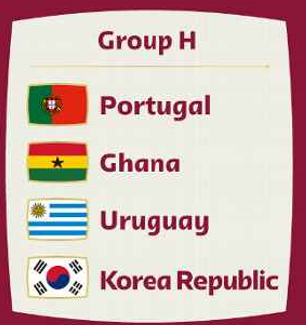
PROGRAMA DE PARTIDOS |  |  |  |  |  |  |  |  |  |  |  |  | Puntos |  |  |  | GRUPO H
 |  |  |  |  |  | día |  | hora |  | obs |  |  | Marcador | Vencedor | Empate
Uruguay | 1 | - | 5 | Corea del Sur |  | 2022-11-24 |  | 8:00:00 |  |  |  |  | 0 | 0 | 0
Portugal | 3 | - | 7 | Ghana |  | 2022-11-24 |  | 11:00:00 |  |  |  |  | 0 | 0 | 0 |  |  | Portugal
Corea del Sur | 7 | - | 5 | Ghana |  | 2022-11-28 |  | 8:00:00 |  |  |  |  | 0 | 0 | 0
Portugal | 1 | - | 1 | Uruguay |  | 2022-11-28 |  | 14:00:00 |  |  |  |  | 0 | 0 | 0 |  |  | Ghana
Corea del Sur | 7 | - | 0 | Portugal |  | 2022-12-02 |  | 10:00:00 |  |  |  |  | 0 | 0 | 0
Ghana | 7 | - | 9 | Uruguay |  | 2022-12-02 |  | 10:00:00 |  |  |  |  | 0 | 0 | 0 |  |  | Uruguay

 |  |  |  |  |  |  |  |  |  |  |  |  |  |  |  |  |  | Corea del Sur

 |  |  |  |  | POSICIONES |  |  |  |  |  |  |  |  | Puntos
 |  |  |  |  |  | J | G | E | P | GF | GC | DIF | PTS |  | Clasificacion
 |  |  |  | avanza a octavos de final Ø | Corea del Sur | 3 | 3 | 0 | 0 | 19 | 6 | 13 | 9 |  | 0
 |  |  |  | avanza a octavos de final Ø | Uruguay | 3 | 1 | 1 | 1 | 11 | 13 | -2 | 4 |  | 0
 |  |  |  |  | Ghana | 3 | 1 | 0 | 2 | 19 | 19 | 0 | 3
 |  |  |  |  | Portugal | 3 | 0 | 1 | 2 | 4 | 15 | -11 | 1

 |  |  |  |  |  |  |  |  |  |  |  |  |  | Total Puntos |  | 0

 |  |  |  |  |  |  |  |  |  |  |  |  |  |  |  |  | fecha y hora actual: | 2022-11-12 | 2022-11-12 09:30:30

